Resumo do experimento
Apresentação do experimento
Data: Início do inventário Novembro de 2020
Área 1 Lageado e 2 Edgárdia | Área 1 - Lageado
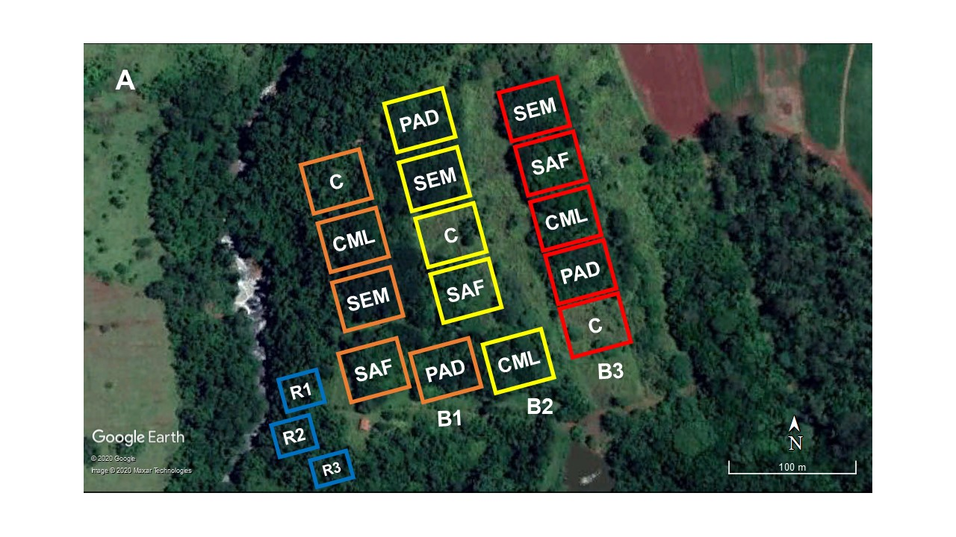
Experimento de 50x50m
5 tratamento com 3 repetições (Blocos) |  | CML - Consórcio madeira e lenha
 |  | SAF - Sistema agroflorestal
Membros: |  | PAD - Alta diversidade
Guilherme José Mores |  | SEM - Semeadura direta
Guilherme Alcarás de Goés (Aska) |  | C - Controle
João Paulo Rodrigues Leite (Muié) |  | R - Mata de referência
Jéssica Akemi Hitaka Soares

Inventário em parcelas subdivididas de 15x15m
Mourões cercando os tratamento de 50x50m - pintados na cor laranja com identificação de cada tratamento
Mourões cercando os tratamentos de 30x30m - pintados na cor vermelha
Todas as plantas arbustivo arbórea com DAP >= 5 foram inventariadas e receberam um número identificador de alumíno
DAP - Diâmetro a altura do peito medidos com fita diamétrica
Altura total - medida com hipsometro Haglof
O diâmetro das árvores com vários fustes está anotado na mesma linha | Área 2 - Edgárdia

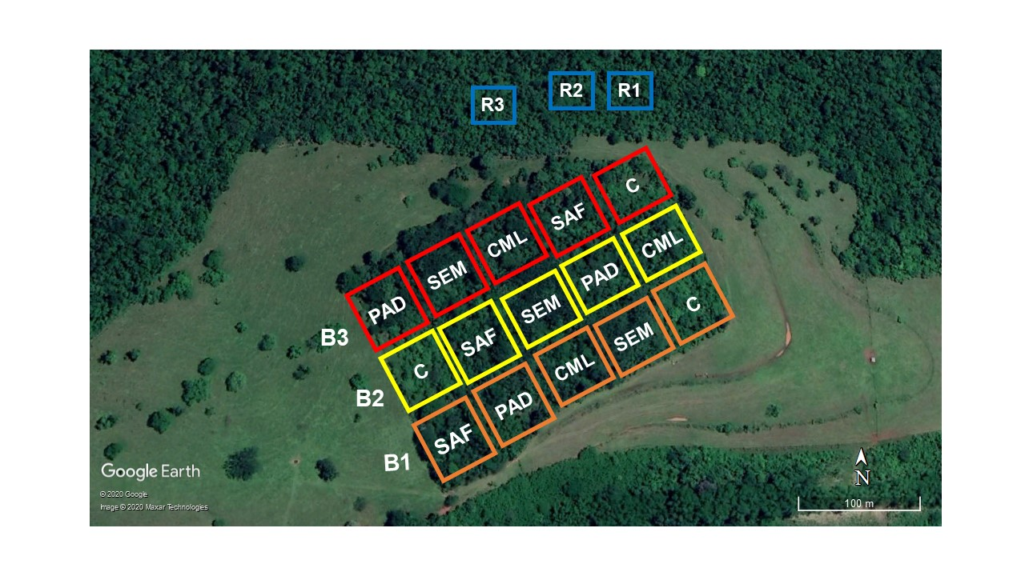
Siglas dos tratamentos pintadas nos mourões de 50x50m
CML - Consórcio madeira e lenha
SAF - Sistema agroflorestal
DIV - Alta diversidade
SEM - Semeadura direta
CON - Controle

OBS: a mata de referência não foi inventariada!

